Alejandro velázquez
 |  | p_0 | -3

 |  | n | Pn-1 | f(Pn-1) | f'(Pn-1) | Pn | f(Pn) | Error | Validacion 1 | Validacion 2
f(x)=x^3+3x^2-1 |  | 1 | -3 | -1 | 9 | -2.8888888889 | -0.072702331962 | 0.0001 | fracaso | fracaso
f'(x)=3x^2+6x |  | 2 | -2.8888888889 | -0.072702331962 | 7.7037037037 | -2.879451567 | -0.00050385007368 | 0.0001 | fracaso | fracaso
x | f(x) | 3 | -2.879451567 | -0.00050385007368 | 7.5970145776 | -2.8793852448 | -2.4800701937E-08 | 0.0001 | exito | exito
-5 | -51 | 4 | -2.8793852448 | -2.4800701937E-08 | 7.5962666955 | -2.8793852416 | 3.5527136788E-15 | 0.0001 | exito | exito
-4.8 | -42.472 | 5 | -2.8793852416 | 3.5527136788E-15 | 7.5962666587 | -2.8793852416 | 0 | 0.0001 | exito | exito
-4.6 | -34.856 | 6 | -2.8793852416 | 0 | 7.5962666587 | -2.8793852416 | 0 | 0.0001 | exito | exito
-4.4 | -28.104
-4.2 | -22.168
-4 | -17
-3.8 | -12.552
-3.6 | -8.776
-3.4 | -5.624
-3.2 | -3.048
-3 | -1
-2.8 | 0.568
-2.6 | 1.704
-2.4 | 2.456
-2.2 | 2.872
-2 | 3
-1.8 | 2.888
-1.6 | 2.584
-1.4 | 2.136
-1.2 | 1.592
-1 | 1
-0.8 | 0.408
-0.6 | -0.136
-0.4 | -0.584
-0.2 | -0.888
2.164934898E-15 | -1
0.2 | -0.872
0.4 | -0.456
0.6 | 0.296
0.8 | 1.432
1 | 3

x^3+2x^2+10x-20
 |  | p_0 | -3

 |  | n | Pn-1 | f(Pn-1) | f'(Pn-1) | Pn | f(Pn) | Error | Validacion 1 | Validacion 2
f(x)= x^3+2x^2+10x-20 |  | 1 | -3 | -59 | 25 | -0.64 | -25.842944 | 0.0001 | fracaso | fracaso
f'(x)=3x^2+4x+10 |  | 2 | -0.64 | -25.842944 | 8.6688 | 2.3411443337 | 27.205067855 | 0.0001 | fracaso | fracaso
x | f(x) | 3 | 2.3411443337 | 27.205067855 | 35.807447708 | 1.5813842951 | 4.7700838764 | 0.0001 | fracaso | fracaso
-6 | -224 | 4 | 1.5813842951 | 4.7700838764 | 23.827866046 | 1.3811949929 | 0.26225429247 | 0.0001 | fracaso | fracaso
-5.8 | -205.832 | 5 | 1.3811949929 | 0.26225429247 | 21.247878797 | 1.3688523824 | 0.00093403367433 | 0.0001 | fracaso | fracaso
-5.6 | -188.896 | 6 | 1.3688523824 | 0.00093403367433 | 21.096680063 | 1.3688081084 | 1.1969888192E-08 | 0.0001 | exito | exito
-5.4 | -173.144
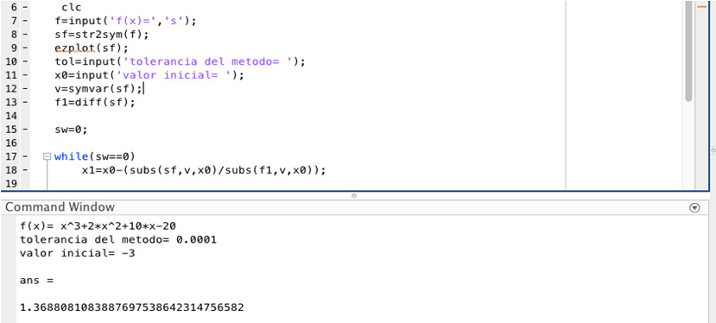
-5.2 | -158.528
-5 | -145
-4.8 | -132.512
-4.6 | -121.016
-4.4 | -110.464
-4.2 | -100.808
-4 | -92
-3.8 | -83.992
-3.6 | -76.736
-3.4 | -70.184
-3.2 | -64.288
-3 | -59
-2.8 | -54.272
-2.6 | -50.056
-2.4 | -46.304
-2.2 | -42.968
-2 | -40
-1.8 | -37.352
-1.6 | -34.976
-1.4 | -32.824
-1.2 | -30.848
-1 | -29
-0.8 | -27.232
-0.6 | -25.496
-0.4 | -23.744
-0.2 | -21.928
3.0531133177E-15 | -20
0.2 | -17.912
0.4 | -15.616
0.6 | -13.064
0.8 | -10.208
1 | -7
1.2 | -3.392
1.4 | 0.664
1.6 | 5.216
1.8 | 10.312
2 | 16
2.2 | 22.328
2.4 | 29.344
2.6 | 37.096
2.8 | 45.632
3 | 55
3.2 | 65.248
3.4 | 76.424
3.6 | 88.576
3.8 | 101.752
4 | 116

x^4+3x^3-2
 |  | p_0 | -3

 |  | n | Pn-1 | f(Pn-1) | f'(Pn-1) | Pn | f(Pn) | Error | Validacion 1 | Validacion 2
f(x)=x^4+3x^3-2 |  | 1 | -3 | -2 | -27 | -3.0740740741 | 0.15183623394 | 10^-4 | exito | exito
f'(x)=4x^3+9x^2 |  | 2 | -3.0740740741 | 0.15183623394 | -31.149773917 | -3.0691996813 | 0.00068873758654 | 10^-4 | exito | exito
x | f(x) | 3 | -3.0691996813 | 0.00068873758654 | -30.867400355 | -3.0691773685 | 1.4386642988E-08 | 10^-4 | exito | exito
-4 | 62 | 4 | -3.0691773685 | 1.4386642988E-08 | -30.866110818 | -3.069177368 | 0 | 10^-4 | exito | exito
-3.8 | 41.8976
-3.6 | 25.9936
-3.4 | 13.7216
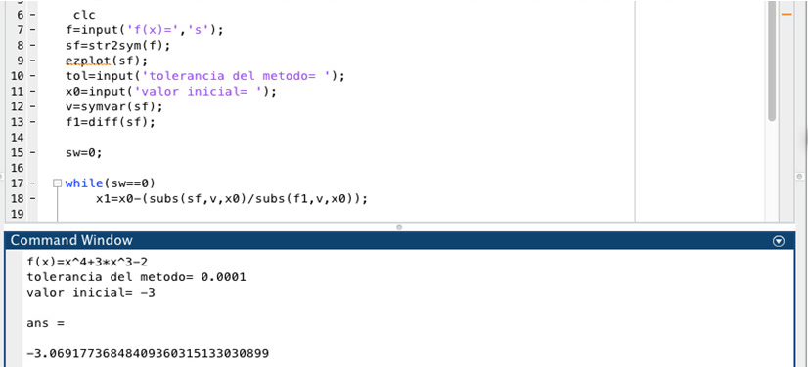
-3.2 | 4.5536
-3 | -2
-2.8 | -6.3904
-2.6 | -9.0304
-2.4 | -10.2944
-2.2 | -10.5184
-2 | -10
-1.8 | -8.9984
-1.6 | -7.7344
-1.4 | -6.3904
-1.2 | -5.1104
-1 | -4
-0.8 | -3.1264
-0.6 | -2.5184
-0.4 | -2.1664
-0.2 | -2.0224
1.2767564783E-15 | -2
0.2 | -1.9744
0.4 | -1.7824
0.6 | -1.2224
0.8 | -0.0544
1 | 2
1.2 | 5.2576
1.4 | 10.0736
1.6 | 16.8416
1.8 | 25.9936
2 | 38

x^3-2x-5
 |  | p_0 | -2

 |  | n | Pn-1 | f(Pn-1) | f'(Pn-1) | Pn | f(Pn) | Error | Validacion 1 | Validacion 2
 |  | 1 | -2 | -9 | 10 | -1.1 | -4.131 | 0.0001 | fracaso | fracaso
 |  | 2 | -1.1 | -4.131 | 1.63 | 1.4343558282 | -4.9177014792 | 0.0001 | fracaso | fracaso
f(x)=x^3-2x-5 |  | 3 | 1.4343558282 | -4.9177014792 | 4.1721299259 | 2.613058689 | 7.6160451911 | 0.0001 | fracaso | fracaso
f'(x)=3x^2-2 |  | 4 | 2.613058689 | 7.6160451911 | 18.484227137 | 2.2010292796 | 1.2608935735 | 0.0001 | fracaso | fracaso
x | f(x) | 5 | 2.2010292796 | 1.2608935735 | 12.533589669 | 2.1004281264 | 0.065809014803 | 0.0001 | fracaso | fracaso
-4 | -61 | 6 | 2.1004281264 | 0.065809014803 | 11.235394943 | 2.0945708321 | 0.00021598286126 | 0.0001 | fracaso | fracaso
-3.8 | -52.272 | 7 | 2.0945708321 | 0.00021598286126 | 11.161680913 | 2.0945514818 | 2.3528468063E-09 | 0.0001 | exito | exito
-3.6 | -44.456
-3.4 | -37.504
-3.2 | -31.368
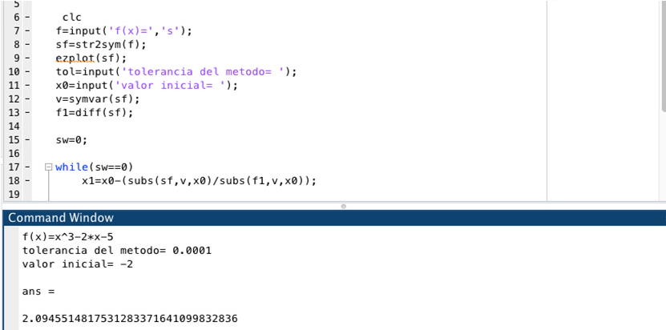
-3 | -26
-2.8 | -21.352
-2.6 | -17.376
-2.4 | -14.024
-2.2 | -11.248
-2 | -9
-1.8 | -7.232
-1.6 | -5.896
-1.4 | -4.944
-1.2 | -4.328
-1 | -4
-0.8 | -3.912
-0.6 | -4.016
-0.4 | -4.264
-0.2 | -4.608
1.2767564783E-15 | -5
0.2 | -5.392
0.4 | -5.736
0.6 | -5.984
0.8 | -6.088
1 | -6
1.2 | -5.672
1.4 | -5.056
1.6 | -4.104
1.8 | -2.768
2 | -1

